상품제안서
뮤스트 아이링크USB 메모리(8GB~64GB) | 상품코드: S22708

 |  |  |  |  |  |  | 02-713-8555 | www.synergygift.co.kr
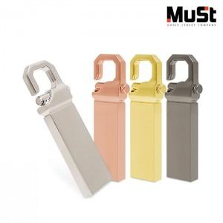

【상세/제작정보】

【인쇄/포장옵션】 | 레이저 / 포장지포장

【공급단가】 | 수량 | 100~ | 300~ | 500~ | 1,000~ | 3,000~
*VAT별도 | 8GB | 5,500원 | 5,360원 | 5,140원 | 5,010원 | 4,970원
 | 16GB | 6,000원 | 5,850원 | 5,610원 | 5,470원 | 5,420원
 | 32GB | 8,250원 | 8,050원 | 7,720원 | 7,520원 | 7,450원
 | 64GB | 10,250원 | 10,000원 | 9,590원 | 9,340원 | 9,260원

【상품 URL】 | https://www.synergygift.co.kr:443/src/goods_detail.php?gdno=22708

